상품제안서
종이부채 친환경부채 동글이 (두꺼운종이) | 상품코드: F26628

 |  |  |  |  |  |  | 02-412-0044 | www.easy1.co.kr
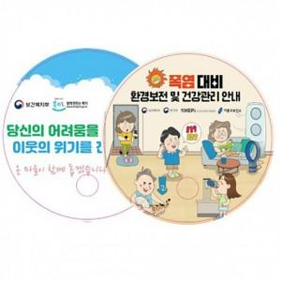

【상세/제작정보】 | 인쇄 별도문의. (옵셋8도인쇄(단면4도)

【인쇄/포장옵션】 | / 포장불가능

【공급단가】 | 수량 | 1,000~ | 2,000~ | 3,000~ | 5,000~ | 10,000~
*VAT별도 | 단가 | 480원 | 470원 | 460원 | 440원 | 420원

【상품 URL】 | https://dev.easy1.co.kr:443/src/goods_detail.php?gdno=26628

